Sheet1
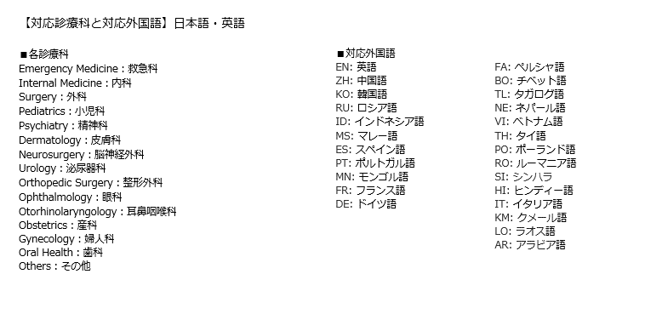
記載例
青森02 | 201 津軽地域 | （１）外国人患者で入院を要する救急患者に対応可能な医療機関 | 病院 | 第二次救急医療機関 | ○ | ○ | ○ | ○ | ○ | 月曜 9:30-17:00 :EN | × |  | × |  | ○ | 24時間:EN | ○ | 金曜 英語を話せる医師による外来 : EN | A病院 | A Hospital | 医療法人 | 山田太郎 | 000-0000 | ○県○市○０－０ | 0-0 ○, ○shi, ○prefecture, 000-0000 | 0000-00-0000 | 月-金:9:00-12:00（救急外来24時間対応) 土日・祝日：救急外来24時間対応 | http://www.○〇 (日本語) http://www.○〇 (英語) | 救急科：EN 内科：EN 外科：EN 小児科：EN 精神科：EN 皮膚科：EN 脳神経外科：EN 泌尿器科：EN 整形外科：EN 眼科：EN 耳鼻咽喉科：EN 産科：EN 婦人科：EN 歯科：EN その他：EN | VISA、MASTER、AMEX、JCB、中国銀聯 | 非接触カード決済：楽天Edy、Suica, PASMO, ICOCA、Waon, nanacoなど QRコード決済：アリペイ、WeChatPay、 LINE Payなど
該当するものを選択してください |  |  |  |  |  |  |  |  | 該当するものを選択してください | 自由記載 | 該当するものを選択してください | 自由記載 | 該当するものを選択してください | 自由記載 | 該当するものを選択してください | 自由記載 | 該当するものを選択してください | 自由記載 | 記載してください
都道府県コード | 二次医療圏コード | 選出要件 | 医療機関種別 | 救急医療体制 | 災害拠点病院 | 外国人受入環境整備事業の対象医療機関 | JMIP | JIH | 外国人患者対応の専門部署 | 対応言語/対応可能時間 | 外国人向け医療コーディネーター | 対応言語/対応可能時間 | 医療 通訳者 | 対応言語/対応可能時間 | 遠隔通訳 | 対応言語/対応可能時間 | その他の言語サポート | 対応言語/対応可能時間 | 医療機関名 | 医療機関名(英語) | 開設者の種別 | 開設者名 | 郵便番号 | 住所 | 住所(英語) | 電話番号 | 受付時間 | WEBサイト | 対応診療科と対応可能言語 | 利用可能なクレジットカード | その他利用可能なキャッシュレスサービス | 備考 | 緯度 | 経度 | ２４時間３６５日対応可否
青森県02

